Sheet3
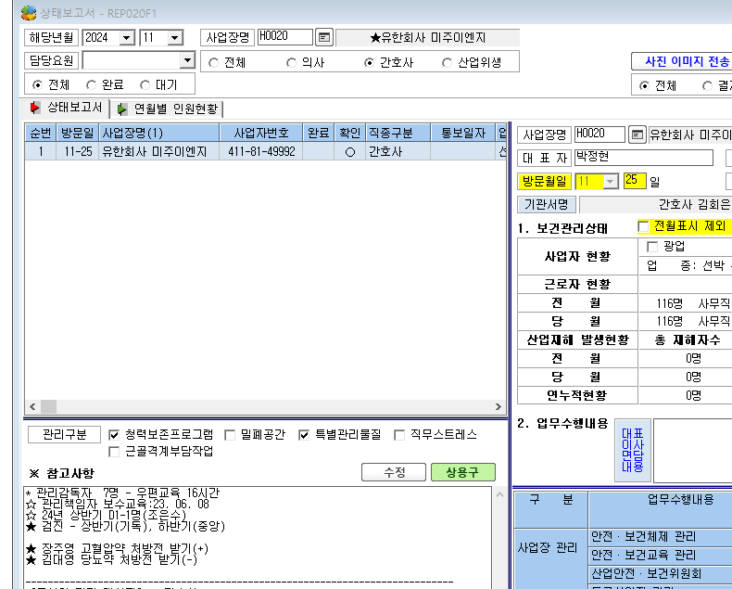

* 코드 -> 사업장정보 관리 -> 관리구분에 '산업안전보건위원회' 해당 사업장 구분도 추가 부탁드립니다.

